2020.5.2

Jewerly Roses

時計
リフレッシュ

キャンペーン


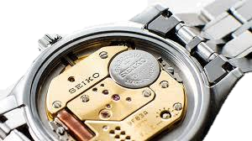

時計オーバーホール
無料見積り

私にお任せください!!

（土）
（日）
8/29・30

11：00-18：00
時計バンド交換
20%OFF!!

TEL 03-6383-1525
＊買取の際は保険証・免許証などの身分証明書が必要です。
〒166-0004 杉並区阿佐谷南1丁目-14-17
ジュエリーローゼス
Jewerly Roses
時計修理・電池交換もお安くいたします
ジュエリーのリフォームなどご相談ください

